副本结算
caseID | 路径 | 测试点描述 | step No. | 操作步骤 | 数据选择 | 预期结果 | P/F | 表单编号 | 备注
怪物掉落相关
 | 基本 | 怪物掉落货币 | 1 | 配置对局中怪物A掉落货币，掉率为100%，掉落数量为x，击杀怪物A查看掉落情况 |  | 必掉落x货币 | P
 |  |  |  |  | x=10 | 必掉落10货币 | P
 |  |  |  |  | x=9999 | 必掉落9999货币 | P
 |  |  | 2 | 多次击杀怪物，查看掉落情况 |  | 每次击杀掉落情况一致 | P
 |  |  | 3 | 货币为不同种类时，查看掉落情况 | 货币为金币 | 符合怪物掉落货币规则 | F | 900
 |  |  |  |  | 货币为钻石 | 符合怪物掉落货币规则 | P
 |  |  |  |  | 货币为公会币 | 符合怪物掉落货币规则 | X
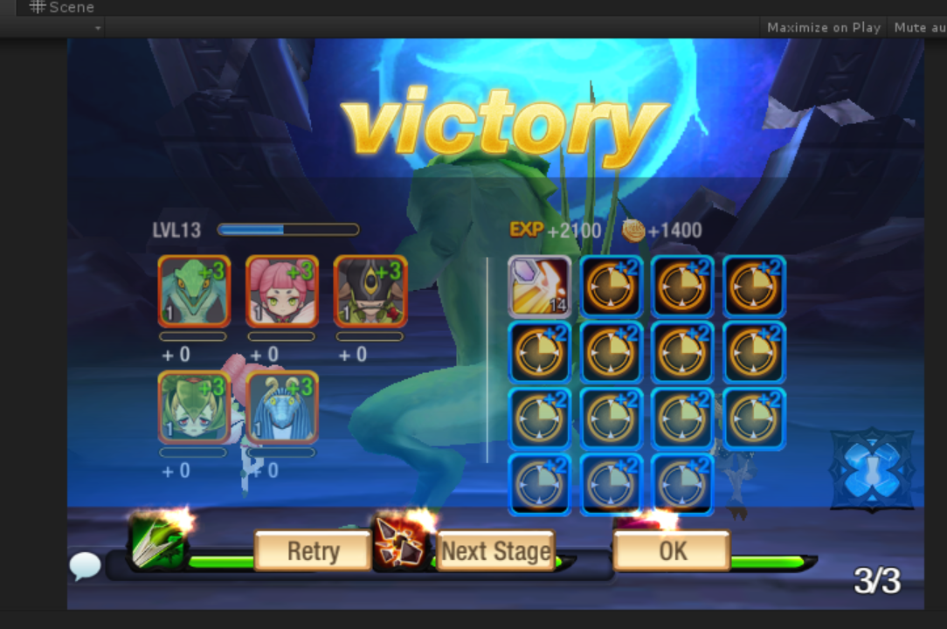
 |  |  |  |  | 货币为玩法币 | 符合怪物掉落货币规则 | X

 | 基本 | 怪物掉落经验 | 1 | 配置对局中怪物A掉落经验，掉率为100%，掉落数量为x，击杀怪物A查看掉落情况 |  | 必掉落x经验 | P
 |  |  |  |  | x=10 | 必掉落10经验 | P
 |  |  |  |  | x=9999 | 必掉落9999经验 | P
 |  |  | 2 | 多次击杀怪物，查看掉落情况 |  | 每次击杀掉落情况一致 | P

 | 基本 | 怪物掉落道具 | 1 | 配置对局中怪物A掉落道具B，掉率为100%，掉落数量为x，击杀怪物A查看掉落情况 |  | 必掉落X个道具B | P
 |  |  |  |  | x=1 | 必掉落1个道具B | P
 |  |  |  |  | x=9999 | 必掉落9999个道具B | P
 |  |  | 2 | 多次击杀怪物，查看掉落情况 |  | 每次击杀掉落情况一致 | P

 | 基本 | 怪物掉落怪物 | 1 | 配置对局中怪物A掉落怪物B，掉率为100%，掉落数量为x，击杀怪物A查看掉落情况 |  | 必掉落X个怪物B | P
 |  |  |  |  | x=1 | 必掉落1个怪物B | P
 |  |  | 2 | 多次击杀怪物，查看掉落情况 |  | 每次击杀掉落情况一致 | P

 | 基本 | 怪物掉落物掉率 | 1 | 配置对局中击杀怪物掉落物品A，掉率为x，查看不同掉率下，掉落物掉落几率 | x=0 | 每次击杀怪物，不会掉落A | P
 |  |  |  |  | x=0.2 | 每次击杀怪物，均有20%的几率掉落A | P
 |  |  |  |  | x=1 | 每次击杀怪物，均会掉落A | P
 |  |  | 2 | 掉落物A为不同类型物品时，查看掉率情况 | A为货币 | 符合怪物掉落物掉率规则 | P
 |  |  |  |  | A为经验 | 符合怪物掉落物掉率规则 | P
 |  |  |  |  | A为道具 | 符合怪物掉落物掉率规则 | P
 |  |  |  |  | A为宠物 | 符合怪物掉落物掉率规则 | P

 | 基本 | 对局掉落道具组 | 1 | 配置对局中怪物A掉落道具组，掉落概率为100%，掉落次数为X，击杀怪物A，查看掉落情况 |  | 必掉落道具组X次 | P
 |  |  |  |  | x=10 | 掉落道具组10次 | P
 |  |  |  |  | x=9999 | 掉落道具组9999次 | P
 |  |  | 2 | 多次击杀怪物，查看道具组掉落情况 |  | 每次击杀掉落情况一致 | P

 | 基本 | 道具组掉落掉落物 | 1 | 配置道具组A中掉落掉落物X,Y,Z权重分别为a，b，c，掉落一次道具组A,查看掉落掉落物种类 |  | 只掉落XYZ中的一种 | P
 |  |  |  |  | 多次掉落道具组A，查看道具X掉落情况 | 道具X掉落概率约为a/(a+b+C) | P
 |  |  |  |  | 多次掉落道具组A，查看道具Y掉落情况 | 道具Y掉落概率约为b/(a+b+C) | P
 |  |  |  |  | 多次掉落道具组A，查看道具Z掉落情况 | 道具Z掉落概率约为c/(a+b+C) | P
 |  |  | 2 | 查看道具组掉落出的掉落物规则 | 掉落物为货币 | 与怪物掉落货币规则一致 | P
 |  |  |  |  | 掉落物为经验 | 与怪物掉落经验规则一致 | P
 |  |  |  |  | 掉落物为道具 | 与怪物掉落道具规则一致 | P

 | 基本 | 怪物掉落-掉落列表 | 1 | 配置对局中怪物A的掉落列表为X，怪物B的掉落列表为Y，怪物C的掉落列表为Z，击杀怪物查看掉落情况 | 击杀怪物A，查看掉落情况 | 掉落奖励在掉落列表X范围内 | P
 |  |  |  |  | 击杀怪物B，查看掉落情况 | 掉落奖励在掉落列表Y范围内 | P
 |  |  |  |  | 击杀怪物C，查看掉落情况 | 掉落奖励在掉落列表Z范围内 | P
 |  |  | 2 | 反复进入对局，击杀怪物，查看掉落情况 | 击杀怪物A，查看掉落情况 | 掉落奖励总在掉落列表X范围内 | P
 |  |  |  |  | 击杀怪物B，查看掉落情况 | 掉落奖励总在掉落列表Y范围内 | P
 |  |  |  |  | 击杀怪物C，查看掉落情况 | 掉落奖励总在掉落列表Z范围内 | P

 | 分支 | 怪物掉落-道具独立掉落 | 1 | 配置对局中怪物A掉落多个道具X,Y,Z，掉落概率分别为100%，50%，30%，击杀怪物A，查看掉落道具几率情况 |  | XYZ按照概率独立掉落 | P
 |  |  |  |  | 多次击杀怪物A，查看道具X掉落情况 | 道具X独立掉落，掉率100% | P
 |  |  |  |  | 多次击杀怪物A，查看道具Y掉落情况 | 道具Y独立掉落，掉率50% | P
 |  |  |  |  | 多次击杀怪物A，查看道具Z掉落情况 | 道具Z独立掉落，掉率30% | P

 | 分支 | 对局掉落道具组-道具组独立掉落 | 1 | 配置对局中怪物A掉落多个道具组X,Y,Z，掉落概率分别为100%，50%，30%，击杀怪物A，查看掉落道具组几率情况 |  | XYZ按照概率独立掉落 | P
 |  |  |  |  | 多次击杀怪物A，查看道具组X掉落情况 | 道具组X独立掉落，掉率100% | P
 |  |  |  |  | 多次击杀怪物A，查看道具组Y掉落情况 | 道具组Y独立掉落，掉率50% | P
 |  |  |  |  | 多次击杀怪物A，查看道具组Z掉落情况 | 道具组Z独立掉落，掉率30% | P

副本额外奖励
 | 基本 | 副本额外奖励 | 1 | 副本中，玩家触发副本结算，查看副本额外奖励获得情况 | 玩家通关副本 | 玩家获得副本额外奖励 | P
 |  |  |  |  | 玩家未通关副本 | 玩家不会获得副本额外奖励 | P
 |  |  | 2 | 配置副本额外奖励为不同类型，查看获得情况 | 配置奖励为货币 | 玩家获得货币情况与配置一致 | P
 |  |  |  |  | 配置奖励为经验 | 玩家获得经验情况与配置一致 | P
 |  |  |  |  | 配置奖励为道具 | 玩家获得道具情况与配置一致 | P
 |  |  |  |  | 配置奖励为道具组 | 玩家获得道具组中的某个道具情况与配置一致 | P
 |  |  | 3 | 获得奖励后，查看奖励获得情况 | 查看客户端 | 玩家获得副本额外奖励 | P
 |  |  |  |  | 查看数据库 | 与获得奖励记录一致 | P

 | 基本 | 扫荡额外奖励 | 1 | 玩家扫荡副本，查看扫荡奖励获得情况 | 玩家扫荡1次 | 获得1次扫荡额外奖励 | B
 |  |  |  |  | 玩家扫荡n次（n>1） | 获得n次扫荡额外奖励 | B
 |  |  | 2 | 配置扫荡额外奖励为不同类型，查看获得情况 | 配置奖励为货币 | 玩家获得货币情况与配置一致 | B
 |  |  |  |  | 配置奖励为道具 | 玩家获得道具情况与配置一致 | B
 |  |  |  |  | 配置奖励为道具组 | 玩家获得道具组中的某个道具情况与配置一致 | B
 |  |  | 3 | 获得奖励后，查看奖励获得情况 | 查看客户端 | 玩家获得扫荡额外奖励 | B
 |  |  |  |  | 查看数据库 | 与获得奖励记录一致 | B

副本结算规则
 | 基本 | 副本掉落掉落情况 | 1 | 玩家进行副本后，根据副本胜利失败情况，查看副本结算时，玩家获得奖励情况 | 玩家通关副本 | 玩家获得副本奖励 | P
 |  |  |  |  | 玩家副本失败 | 玩家不会获得任何奖励 | P
 |  |  |  |  | 玩家中途主动退出副本 | 玩家不会获得任何奖励 | P
 |  |  |  |  | 玩家中途结束进程重登游戏 | 玩家不会获得任何奖励 | P
 |  |  | 2 | 查看获得的奖励内容 |  | 为击杀的各个怪物掉落+副本额外奖励 | P
 |  |  | 3 | 查看奖励获得情况 | 查看客户端 | 玩家获得奖励与结算奖励一致 | P
 |  |  |  |  | 查看数据库 | 与获得奖励记录一致 | P

 | 基本 | 副本怪物掉落 | 1 | 副本中，掉落了多只怪物，查看怪物获得情况 |  | 只会获得1只怪物 | P
 |  |  | 2 | 查看获得怪物选择的情况 |  | 从多只怪物中随机选择一只 | P
 |  |  | 3 | 查看获得怪物信息 | 查看怪物品质 | 怪物品质与获得的怪物配置品质一致（配置限制最大品质为蓝色） | F | 903
 |  |  |  |  | 查看怪物等级 | 怪物等级为1级 | P
 |  |  |  |  | 查看怪物性格 | 与unitData表的disposition字段性格一致 | P
 |  |  |  |  | 查看怪物勤奋度 | 给最高档勤奋度 | P

 | 基本 | 副本经验平分 | 1 | 副本结算时，总共获得怪物经验为X，查看携带的n只怪物获得经验情况 |  | 每只怪物获得经验为X/n，向下取整 | F | 909
 |  |  |  |  | 携带1只怪物 | 每只怪物获得经验为X，向下取整 | P
 |  |  |  |  | 携带2只怪物 | 每只怪物获得经验为X/2，向下取整 | P
 |  |  |  |  | 携带5只怪物 | 每只怪物获得经验为X/5，向下取整 | P

 | 基本 | 多倍经验 | 1 | 玩家使用多倍经验物品，通关副本后，总共获得怪物基础经验为X，查看携带的n只怪物获得经验情况 |  | 每只怪物获得经验为X/n*多倍数值，（向下取整） | P
 |  | 若副本未成功，多倍道具是否参与结算待定 |  |  | 携带1只怪物 | 每只怪物获得经验为X*多倍数值 | P
 |  |  |  |  | 携带2只怪物 | 每只怪物获得经验为X/2*多倍数值，（向下取整） | P
 |  |  |  |  | 携带5只怪物 | 每只怪物获得经验为X/5*多倍数值，（向下取整） | P

副本结算网络延迟
 | 基本 | 思考中

结算界面
caseID | 路径 | 测试点描述 | step No. | 操作步骤 | 数据选择 | 预期结果 | P/F | 表单编号 | 备注
副本结算界面
 | 基本 | 副本结算界面 | 1 | 玩家进行副本，查看结算时触发情况 | 玩家满足副本胜利条件进行副本胜利结算 | 触发副本胜利结算界面 | P
 |  |  |  |  | 玩家满足副本失败条件进行副本失败结算 | 触发副本失败结算界面 | P

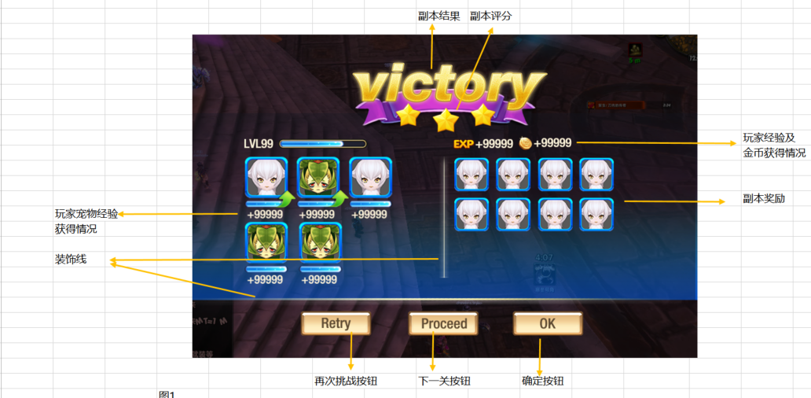
 | 基本 | 副本胜利结算界面 | 1 | 触发副本胜利结算界面，查看界面情况 |  | 界面包括副本结果，副本评分，玩家经验及金币获得，玩家宠物获得经验展示，副本奖励和功能按钮 | P
 |  |  |  |  | 查看界面位置 | 全屏显示 | P
 |  |  |  |  | 查看界面元素出现规则 | 先出现副本结果，副本评星，随后直接出现玩家经验及金币获得，玩家等级，宠物展示，副本奖励，装饰线以及功能按钮 | P
 |  |  | 2 | 查看副本结果显示情况 | 查看显示内容 | 显示为victory，样式如图 | P
 |  |  |  |  | 查看出现方式 | 从屏幕中间上升到图中位置 | P
 |  |  |  |  | 查看伴随表现 | 出现背景闪光的动态效果 | F | 2048
 |  |  |  |  | 查看对局UI | 对局UI隐藏 | P | 902
 |  |  | 3 | 查看副本评分显示情况 | 查看显示内容 | 显示为星星标志 | P
 |  |  |  |  | 查看出现方式 | victory上升到图中位置时，星星立刻开始砸：星星从左至右一颗一颗砸到对应位置 | P
 |  |  |  |  | 查看伴随表现 | 星星砸到屏幕上时伴随闪闪星星特效 | F | 1327
 |  |  |  |  | 查看显示规则 | 详见“副本结算评星规则” | P
 |  |  | 4 | 查看玩家经验及金币获得情况 | 查看显示内容 | 包括玩家等级，玩家经验条，玩家获得经验，玩家获得金币 | P
 |  |  |  |  | 查看出现方式 | 直接出现，出现后立即播放经验条动画 | P
 |  |  | 5 | 查看玩家等级 |  | 显示为玩家获得副本经验后的等级，格式LVL xx | F | 907
 |  |  |  |  | 玩家副本前为1级，结算后升到3级 | 显示为LVL 3 | P
 |  |  |  |  | 玩家副本前为1级，结算后仍为1级 | 显示为LVL 1 | P
 |  |  |  |  | 玩家副本前为满级-1，结算后为满级 | 显示为LVL 99（假设99级为满级） | F | 927
 |  |  |  |  | 玩家副本前为满级，结算后仍为满级 | 显示为LVL 99（假设99级为满级） | P
 |  |  | 6 | 查看玩家经验条变化 |  | 详见“经验条增长规则” | P
 |  |  | 7 | 查看玩家获得经验 |  | 显示为“经验图标 +经验值”，经验值为副本获得全部人物经验之和 | P
 |  |  |  |  | 副本获得人物经验为0 | 显示为经验图标+0 | P
 |  |  |  |  | 副本获得人物经验为100 | 显示为经验图标+100 | P
 |  |  |  |  | 副本获得人物经验为99999（最大5位） | 显示为经验图标+99999 | F | 905
 |  |  |  |  | 玩家差5点经验满级，获得了100点经验 | 显示为经验图标+100 | P
 |  |  |  |  | 玩家已满级，获得了100经验 | 显示为经验图标+0 | F | 1027
 |  |  | 8 | 查看玩家获得金币 |  | 显示为“金币图标 +金币值”，金币值为副本获得全部金币之和 | P
 |  |  |  |  | 副本获得金币为0 | 显示为金币+0 | P
 |  |  |  |  | 副本获得金币为100 | 显示为金币+100 | P
 |  |  |  |  | 副本获得金币为99999（最大5位） | 显示为金币+99999 | F | 905
 |  |  | 9 | 查看宠物获得经验展示情况 | 查看显示内容 | 包括宠物icon，宠物经验条和宠物增长经验值 | P
 |  |  |  |  | 查看出现方式 | 直接出现，出现后立即播放经验条动画 | P
 |  |  |  |  | 查看显示样式 | 样式如图，宠物并排显示，经验显示在icon下 | P
 |  |  | 10 | 查看宠物icon |  | 显示玩家带副本的宠物icon | F | 908
 |  |  |  |  | 查看icon显示tips情况 | 不支持tips | P
 |  |  |  |  | 查看宠物icon上等级显示情况 | 显示为宠物获得副本经验后的等级 | P
 |  |  | 11 | 查看宠物经验条 |  | 详见“经验条增长规则-宠物” | P
 |  |  | 12 | 查看宠物增长经验值显示情况 |  | 显示为”+经验值“，经验值为副本获得全部宠物经验之和/宠物数量 | F | 909
 |  |  |  |  | 宠物获得经验为0 | 显示为+0 | P
 |  |  |  |  | 宠物获得经验为100 | 显示为+100 | F
 |  |  |  |  | 宠物获得经验为99999（最大5位） | 显示为+99999 | P
 |  |  |  |  | 宠物差5点经验满级，获得了100点经验 | 显示为+100 | P
 |  |  |  |  | 宠物已满级，获得了100经验 | 显示为+0 | P
 |  |  |  |  | 宠物获得基础经验0，存在双倍加成 | 显示为+0 | P
 |  |  |  |  | 宠物获得基础经验100，存在双倍加成 | 显示为+200 | P
 |  |  | 13 | 查看副本奖励区域 |  | 显示副本获得的怪物与道具icon | P
 |  |  |  |  | 副本中获得道具，查看icon显示情况 | 符合通用icon规则，支持tips(此处的tips不显示道具的获得途径) | F | 910
 |  |  |  |  | 副本中获得怪物，查看icon显示情况 | 只显示宠物icon，不响应点击 | P
 |  |  |  |  | 副本中获得货币，查看icon显示情况 | 货币不会显示在副本奖励区域 | P
 |  |  |  |  | 副本中获得经验，查看icon显示情况 | 经验不会显示在副本奖励区域 | P
 |  |  | 14 | 查看副本奖励显示规则 |  | 详见”副本掉落物品显示规则“
 |  |  | 15 | 查看按钮显示区域 | 当前副本不为本章最后一个副本，且下一副本可以进入 | 从左到右分别为，再次挑战，下一关，确定按钮，样式如图 | P
 |  |  |  |  | 当前副本为本章最后一个副本，且下一副本可以进入 | 从左到右分别为，再次挑战，（下一关按钮隐藏），确定按钮，样式如图 | P
 |  |  |  |  | 当前副本不为本章最后一个副本，且下一副本不可以进入 | 从左到右分别为，再次挑战，（下一关按钮隐藏），确定按钮，样式如图 | P
 |  |  |  |  | 当前副本为本章最后一个副本，且下一副本不可以进入 | 从左到右分别为，再次挑战，（下一关按钮隐藏），确定按钮，样式如图 | F | 928
 |  |  | 16 | 点击相关按钮，查看触发情况 | 点击再次挑战按钮 | 跳转到该副本的调整阵容界面 | P
 |  |  |  |  | 点击下一关按钮 | 跳转到当前副本的下一个副本的副本信息界面 | P
 |  |  |  |  | 点击确定按钮 | 跳转到当前副本所在章节的副本选择界面 | P

 | 分支 | 经验条增长规则 | 1 | 查看副本结算时经验条显示情况 | 查看经验条样式 | 样式如图 | P
 |  |  |  |  | 经验条显示比例 | 符合“经验条比例显示规则” | P
 |  |  |  |  | 查看经验条UI动画 | 有动态填充的动画，经验条比例从结算前比例填充到结算后 | P
 |  |  | 2 | 填充过程中，玩家升级，查看触发情况 | 查看经验条样式 | 样式如图，有提升标志 | F | 913
 |  |  |  |  | 查看经验条ui动画 | 经验条填满后变空，重新填充至正确位置 | P
 |  |  | 3 | 填充过程中，玩家满级，查看触发情况 | 查看经验条样式 | 样式如图 | F | 927
 |  |  |  |  | 查看经验条ui动画 | 经验条长满后变空，并且不再增长 | P

 | 分支 | 经验条比例显示规则 | 1 | 查看经验条填充比例情况 |  | 填充为当前等级经验占升下一级经验的比例 | P
 |  |  |  |  | 玩家当前经验为0，升下一级经验500 | 显示经验条为空 | P
 |  |  |  |  | 玩家当前经验为100，升下一级经验500 | 填充经验条约总长的1/5 | P
 |  |  |  |  | 玩家当前经验为100，升下一级经验1000 | 填充经验条约总长的1/10 | P

 | 分支 | 连续升级 | 1 | 副本结算时造成连续升级的情况，查看变化 |  | 经验条根据升级情况连续长满变空 | P

 | 分支 | 经验条增长规则-宠物 | 1 | 查看副本结算时经验条显示情况 | 查看经验条样式 | 样式如图 | P
 |  |  |  |  | 经验条显示比例 | 符合“经验条比例显示规则” | P
 |  |  |  |  | 查看经验条UI动画 | 有动态填充的动画，经验条比例从结算前比例填充到结算后 | P
 |  |  | 2 | 填充过程中，宠物升级，查看触发情况 | 查看经验条样式 | 样式如图，有提升标志 | P
 |  |  |  |  | 查看经验条ui动画 | 经验条填满后变空，重新填充至正确位置 | P
 |  |  | 3 | 填充过程中，宠物等级达到版本最高等级，查看触发情况 | 查看经验条样式 | 样式如图 | P
 |  |  |  |  | 查看经验条ui动画 | 经验条长满后变空，并且不再增长 | P
 |  |  | 4 | 填充过程中，宠物等级由于玩家限制不可升级，查看触发情况 | 查看经验条样式 | 样式如图 | P
 |  |  |  |  | 查看经验条ui动画 | 经验条长满后变空，并且不再增长 | P

 | 分支 | 副本评星规则 | 1 | 通关副本后，查看副本星级获得情况 | 玩家没有宠物死亡-玩家携带5只怪 | 判定为3星 | P
 |  |  |  |  | 玩家没有宠物死亡-玩家携带3只怪 | 判定为3星 | P
 |  |  |  |  | 玩家没有宠物死亡-玩家携带1只怪 | 判定为3星 | P
 |  |  |  |  | 玩家死亡1只宠物-玩家携带5只怪 | 判定为2星 | P
 |  |  |  |  | 玩家死亡1只宠物-玩家携带3只怪 | 判定为2星 | P
 |  |  |  |  | 玩家死亡2只宠物-玩家携带5只怪 | 判定为1星 | P
 |  |  |  |  | 玩家死亡2只怪物-玩家携带3只怪 | 判定为1星 | P
 |  |  |  |  | 玩家副本中进行过复活-玩家复活后没有宠物死亡通关 | 判定为1星 | P
 |  |  |  |  | 玩家副本中进行过复活-玩家复活后有宠物死亡通关 | 判定为1星 | P
 |  |  |  |  | 玩家副本中进行过复活-玩家复活多次后通关 | 判定为1星 | P
 |  |  |  |  | 玩家副本未通关-没有复活过 | 不会获得星星 | P
 |  |  |  |  | 玩家副本未通关-复活过 | 不会获得星星 | P
 |  |  | 2 | 玩家通关时获得星星后，查看结算界面星星显示情况 | 玩家获得3颗星星 | 有3颗星星砸到对应位置 | P
 |  |  |  |  | 玩家获得2颗星星 | 有2颗星星砸到对应位置 | P
 |  |  |  |  | 玩家获得1颗星星 | 有1颗星星砸到对应位置 | P
 |  |  | 3 | 玩家失败结算时，查看星星显示情况 |  | 显示3个空星星

 | 分支 | 副本评星规则-再次通关 | 1 | 玩家通关副本后，在再次进行副本，查看副本结算时星级获得情况 | 3星通关 | 副本结算为3星 | P
 |  |  |  |  | 2星通关 | 副本结算为2星 | P
 |  |  |  |  | 1星通关 | 副本结算为1星 | P
 |  |  |  |  | 未通关 | 显示3个空星星 | P
 |  |  | 2 | 多次通关副本，查看副本入口星级记录情况 | 最高星级为3星 | 记录星级为3星 | P
 |  |  |  |  | 最高星级为2星 | 记录星级为2星 | P
 |  |  |  |  | 最高星级为1星 | 记录星级为1星 | P
 |  |  | 3 | 查看数据库记录情况 | 最高星级为3星 | 记录星级为3星 | P
 |  |  |  |  | 最高星级为2星 | 记录星级为2星 | P
 |  |  |  |  | 最高星级为1星 | 记录星级为1星 | P

 | 基本 | 副本掉落物品显示规则 | 1 | 副本中掉落道具，查看副本结算界面显示情况 | 只掉落1次道具A，数量为10个 | 结算界面只显示1个道具Aicon，icon堆叠数量为10 | P
 |  |  |  |  | 只掉落1次道具A，数量为30个，道具A堆叠上限为20 | 结算界面显示2个道具Aicon，icon堆叠数量分别为20,10
 |  |  |  |  | 掉落2次道具A，数量为别为5个，5个 | 结算界面只显示1个道具Aicon，icon堆叠数量为10 | P
 |  |  |  |  | 掉落2次道具A，数量为别为15个，15个，道具A堆叠上限为20 | 结算界面显示2个道具Aicon，icon堆叠数量分别为20,10
 |  |  |  |  | 掉落两种道具A，B各一个 | 结算界面显示道具A和道具Bicon，icon堆叠数量为1 | P
 |  |  | 2 | 副本中既掉落道具，又掉落怪物，查看副本结算界面显示顺序 | 查看怪物显示位置 | 掉落怪物则优先显示在第一个位置 | F | 919
 |  |  |  |  | 查看道具显示位置 | 掉落道具不分先后显示在怪物的后面 | P

 | 分支 | 动画跳过 | 1 | 副本胜利结算出现后，点击屏幕，查看触发情况 |  | 跳过结算动画，直接显示界面最终效果 | F | 911
 |  |  |  |  | 查看victory动画 | 跳过动画，直接显示界面最终效果 | P
 |  |  |  |  | 查看星级动画 | 跳过动画，直接显示界面最终效果 | P
 |  |  |  |  | 查看获得奖励动画 | 跳过动画，直接显示界面最终效果 | F | 1318
 |  |  | 2 | 副本失败结算出现后，点击屏幕，查看触发情况 |  | 跳过结算动画，直接显示界面最终效果 | P
 |  |  |  |  | 查看defeat动画 | 跳过动画，直接显示界面最终效果 | P

 | 基本 | 副本失败结算界面 | 1 | 触发副本失败结算界面，查看界面显示情况 |  | 界面包括副本结果，失败指引列表，功能按钮 | P
 |  |  |  |  | 查看界面位置 | 全屏显示 | P
 |  |  |  |  | 查看界面元素出现规则 | 先出现副本结果，随后出现失败指引列表，最后出现功能按钮 | P
 |  |  | 2 | 查看副本结果显示情况 | 查看显示内容 | 显示为defeat，样式如图 | P
 |  |  |  |  | 查看出现方式 | 从屏幕中间上升到图中位置 | P
 |  |  |  |  | 查看对局UI | 对局UI隐藏 | P
 |  |  | 3 | 查看失败指引列表出现情况 | 查看出现方式 | 整体三项一起从屏幕右侧进入 | P
 |  |  |  |  | 查看显示内容 | 包括标题，图示，提示信息，跳转按钮 | P
 |  |  |  |  | 查看显示规则 | 详见“失败指引列表显示规则“ | P
 |  |  | 4 | 查看指引列表标题 |  | 根据展示内容显示对应标题 | P
 |  |  |  |  | 弱点 | 搜寻弱点 | P
 |  |  |  |  | 抽蛋 | 聚合 | P
 |  |  |  |  | 宠物升级 | 升级宠物 | P
 |  |  |  |  | 宠物进阶 | 进阶宠物 | P
 |  |  |  |  | 宠物提升技能 | 升级技能 | P
 |  |  |  |  | 装备装备 | 更新装备 | P
 |  |  |  |  | 打造装备 | 打造装备 | P
 |  |  |  |  | 镶嵌宝石 | 镶嵌宝石 | f | 2186
 |  |  | 5 | 查看指引列表图示 |  | 显示与名称对应的图示 | F | 2184
 |  |  |  |  | 弱点 | 显示图示与内容对应 | F
 |  |  |  |  | 抽蛋 | 显示图示与内容对应 | P
 |  |  |  |  | 宠物升级 | 显示图示与内容对应 | P
 |  |  |  |  | 宠物进阶 | 显示图示与内容对应 | P
 |  |  |  |  | 宠物提升技能 | 显示图示与内容对应 | P
 |  |  |  |  | 装备装备 | 显示图示与内容对应 | P
 |  |  |  |  | 打造装备 | 显示图示与内容对应 | P
 |  |  |  |  | 镶嵌宝石 | 显示图示与内容对应 | P
 |  |  | 6 | 查看指引列表提示信息 |  | 显示与名称对应的提示 | P
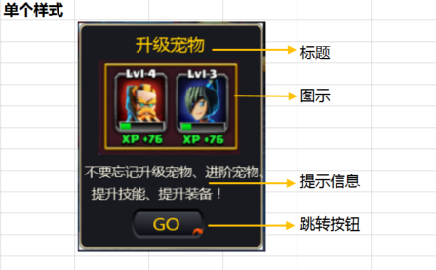
 |  |  |  |  | 弱点 | 显示提示与内容对应 | P
 |  |  |  |  | 抽蛋 | 显示提示与内容对应 | P
 |  |  |  |  | 宠物升级 | 显示提示与内容对应 | P
 |  |  |  |  | 宠物进阶 | 显示提示与内容对应 | P
 |  |  |  |  | 宠物提升技能 | 显示提示与内容对应 | P
 |  |  |  |  | 装备装备 | 显示提示与内容对应 | P
 |  |  |  |  | 打造装备 | 显示提示与内容对应 | P
 |  |  |  |  | 镶嵌宝石 | 显示提示与内容对应 | F | 2186
 |  |  | 7 | 查看指引列表跳转按钮 |  | 样式位置如图 | P
 |  |  |  |  | 弱点 | 不存在跳转按钮 | P
 |  |  |  |  | 抽蛋 | 存在跳转按钮 | P
 |  |  |  |  | 宠物升级 | 存在跳转按钮 | P
 |  |  |  |  | 宠物进阶 | 存在跳转按钮 | P
 |  |  |  |  | 宠物提升技能 | 存在跳转按钮 | P
 |  |  |  |  | 装备装备 | 存在跳转按钮 | P
 |  |  |  |  | 打造装备 | 存在跳转按钮 | P
 |  |  |  |  | 镶嵌宝石 | 存在跳转按钮 | P
 |  |  | 8 | 点击指引列表的跳转按钮，查看触发情况 | 抽蛋 | 跳转到抽蛋主界面 | F | 2185
 |  |  |  |  | 宠物升级 | 跳转到玩家拥有宠物列表界面 | P
 |  |  |  |  | 宠物进阶 | 跳转到玩家拥有宠物列表界面 | P
 |  |  |  |  | 宠物提升技能 | 跳转到玩家拥有宠物列表界面 | P
 |  |  |  |  | 装备装备 | 跳转到玩家拥有宠物列表界面 | P
 |  |  |  |  | 打造装备 | 跳转到玩家拥有宠物列表界面 | P
 |  |  |  |  | 镶嵌宝石 | 跳转到玩家拥有宠物列表界面 | P
 |  |  | 9 | 查看按钮显示区域 |  | 显示再次挑战，确定按钮 | P
 |  |  | 10 | 点击相关按钮，查看触发情况 | 点击再次挑战按钮 | 跳转到该副本的调整阵容界面 | P
 |  |  |  |  | 点击确定按钮 | 跳转到当前副本所在章节的副本选择界面 | P

 | 基本 | 失败指引列表显示规则 | 1 | 触发副本失败结算，查看失败指引列表显示规则 |  | 根据对局情况，显示3项内容 | P
 |  |  |  |  | 对局中未打到boss局 | 从非弱点的其他项中抽取三项 | P
 |  |  |  |  | 对局中已打到boss局，鉴定出过弱点 | 从非弱点的其他项中抽取三项 | F | 2187
 |  |  |  |  | 对局中已打到boss局，未鉴定任何弱点 | 第一项为弱点项，后两项为其他项中抽取 | F
 |  |  | 2 | 查看失败项抽取情况 |  | 从玩家等级达到可使用等级的指引中随机抽取 | B
 |  |  |  |  | 玩家达到失败项abc的开启等级，不满足失败项def的开启等级 | 从项abc中随机抽取 | B
 |  |  |  |  | 玩家达到失败项abcd的开启等级，不满足失败项ef的开启等级 | 从项abcd中随机抽取 | B
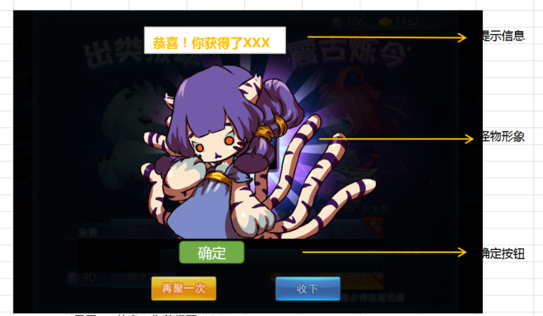
 | 基本 | 怪物展示逻辑 | 1 | 副本结算时，玩家获得怪物A，查看触发情况 | 怪物稀有度为S | 触发怪物A展示 | P | 918
 |  |  |  |  | 怪物稀有度为A | 触发怪物A展示 | P
 |  |  |  |  | 怪物稀有度为B | 触发怪物A展示 | P
 |  |  |  |  | 怪物稀有度小于B | 不会触发怪物展示 | P
 |  |  | 2 | 查看展示动画播放时机 |  | 对局胜利后开始展示怪物 | P
 |  |  | 3 | 查看怪物展示情况 |  | 与抽蛋界面展示效果一致
 |  |  | 3 | 查看怪物展示情况 |  | 包括提示信息，怪物形象和确定按钮 | P
 |  |  |  |  | 查看场景变化 | 场景变暗，怪物出现在场景固定位置 | P
 |  |  |  |  | 查看对局ui | 对局ui隐藏 | F | 922
 |  |  | 4 | 查看怪物形象 |  | 怪物A的3D形象 | P
 |  |  |  |  | 查看怪物动作 | 怪物跑到屏幕上后，做出场动作后转为待机动作 | F
 |  |  | 5 | 查看提示信息 | 查看显示位置 | 怪物上方，位置如图 | P
 |  |  |  |  | 查看显示内容 | “恭喜！你获得了XXX”，XXX与宠物名一致 | P
 |  |  | 6 | 玩家点击界面，查看是否可跳过 |  | 无法跳过展示 | P
 |  |  | 7 | 查看确定按钮 | 查看显示时机 | 怪物跑到位置后开始显示 | P
 |  |  |  |  | 查看显示位置 | 怪物下方，位置如图 | P
 |  |  | 8 | 进行相关操作，查看触发情况 | 不点击确定按钮 | 一直停留在该界面 | P
 |  |  |  |  | 点击确定按钮 | 关闭怪物展示，进入副本结算 | P

 | 分支 | 怪物展示逻辑-多倍速 | 1 | 多倍速下，查看副本结算时，怪物展示情况 | 1倍速 | 怪物展示不受多倍速影响 | P | 926
 |  |  |  |  | 2倍速 | 怪物展示不受多倍速影响 | P
 |  |  |  |  | 3倍速 | 怪物展示不受多倍速影响 | P

 |  |  |  |  |  | 100,200

战斗复活
caseID | 路径 | 测试点描述 | step No. | 操作步骤 | 数据选择 | 预期结果 | P/F | 表单编号 | 备注

 | 基本 | 战斗复活流程 | 1 | 对局中，己方怪物全部死亡，查看触发情况 |  | 触发战斗复活流程 | P |  | 复活次数不够的时候不进入复活流程
 |  |  | 2 | 查看对局变化情况 |  | 对局暂停，停止在玩家最后一只怪的死亡动作播完且尸体消失时 | P
 |  |  |  |  | 查看加速状态保留情况 | 加速状态保留 | P
 |  |  |  |  | 查看托管状态保留情况 | 托管状态保留 | B
 |  |  | 3 | 怪物全部死亡前，玩家正在进行相关操作，查看死亡时变化情况 | 死亡时玩家正在使用照妖镜 | 自动退出照妖镜模式 | F | 930 | 3125
 |  |  |  |  | 死亡时玩家集火了某个目标 | 保留集火标记 | P
 |  |  |  |  | 死亡时玩家打开了设置界面 | 复活界面会盖在设置界面之上，设置界面相关内容不可操作 | B
 |  |  | 4 | 查看对局ui变化情况 | 玩家有复活次数 | 弹出复活界面 | P
 |  |  |  |  | 玩家没有复活次数 | 副本失败，进入副本结算 | P
 |  |  | 5 | 查看复活界面 |  | 详见“复活界面显示规则” | P
 |  |  | 6 | 玩家点击复活按钮，查看触发情况 | 复活次数充足 | 执行复活流程 | P
 |  |  |  |  | 物复活次数 | 进入副本失败结算逻辑 | P
 |  |  | 7 | 查看怪物复活情况 | 查看怪物血量 | 怪物满血复活 | P
 |  |  |  |  | 查看怪物布局 | 与怪物死亡时阵型一致 | P
 |  |  |  |  | 查看怪物复活表现 | 怪物直接出现，并伴随出现特效 | F |  | 特效缺失
 |  |  | 8 | 查看怪物自身buff情况 | 查看己方怪物非被动buff | 己方怪物非被动buff均已清除 | P
 |  |  |  |  | 查看己方怪物被动buff | 被动buff重新添加，次数重置 | P
 |  |  |  |  | 查看己方怪物先置攻击被动 | 不会触发先置攻击 | P
 |  |  |  |  | 查看敌方怪物非被动buff | 敌方怪物buff保留，与己方怪物死亡时一致 | P
 |  |  |  |  | 查看敌方怪物被动buff | 敌方怪物被动buff不变 | P
 |  |  | 9 | 查看怪物自身状态变化情况 | 查看己方怪物大招能量 | 己方怪物大招能量清空 | F | 933
 |  |  |  |  | 查看己方怪物速度累计值 | 全部怪物速度累积值重置为最后一次出手的怪物速度累计值 | F
 |  |  |  |  | 查看己方怪物换怪CD情况 | 换怪CD清除 | F | 931
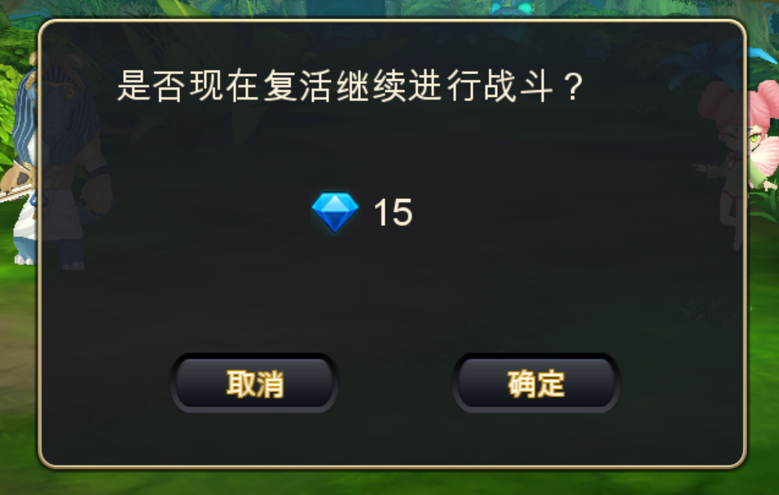
 |  |  |  |  | 查看敌方怪物速度累积情况 | 敌方怪物速度计算值保留 | P
 |  |  |  |  | 查看敌方怪物技能CD情况 | 敌方怪物技能CD保留 | P
 |  |  |  |  | 查看敌方怪物AI相关状态 | 敌方怪物技能AI状态保留 | P
 |  |  | 10 | 查看对局ui变化情况 | 复活前集火了某个目标 | 保留集火目标 | P
 |  |  |  |  | 复活前打开了设置界面 | 可以继续操作设置界面 | B
 |  |  | 11 | 查看对局情况 |  | 对局从暂停的行动的下一行动继续 | P

 | 分支 | 怪物同时死亡 | 1 | 己方最后一只怪物与敌方最后一只怪物同时死亡，查看复活界面触发情况 |  | 触发复活界面 | P
 |  |  | 2 | 进行相关操作，查看触发情况 | 点击确定进行复活 | 副本胜利，进入副本结算 | P
 |  |  |  |  | 点击取消取消复活 | 副本失败，进入副本结算 | P

 | 基本 | 复活界面显示规则 | 1 | 对局中，己方怪物全部死亡，查看复活界面触发情况 |  | 最后一只怪死亡后，播完死亡动作尸体消失后弹出复活界面 | P
 |  |  | 2 | 查看复活界面 | 查看窗口样式 | 通用带钻石窗口样式 | P
 |  |  |  |  | 查看提示信息 | 是否马上复活继续进行战斗？ | P
 |  |  |  |  | 查看对局ui情况 | 屏蔽所有对局ui，点击无效 | P
 |  |  | 3 | 查看消耗钻石情况 | 第一次复活时 | 钻石数量显示为15 | P
 |  |  |  |  | 第二次复活时 | 钻石数量显示为30 | P
 |  |  |  |  | 第三次复活时 | 钻石数量显示为50 | P
 |  |  | 4 | 点击相关按钮，查看触发情况 | 点击取消按钮 | 界面关闭，副本失败 | P
 |  |  |  |  | 点击确定按钮 | 界面关闭，执行复活流程 | P

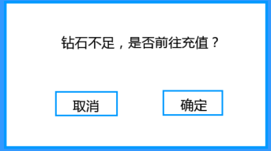
 | 分支 | 复活界面显示规则-钻石不足 | 1 | 对局中，触发复活界面，玩家钻石不足，点击确定按钮查看触发情况 |  | 触发钻石充值界面（商城有测） | F | 932
 |  |  | 2 | 点击相关按钮，查看触发情况 | 点击取消按钮 | 界面关闭，返回复活界面 | P
 |  |  |  |  | 点击确定按钮 | 打开商城界面，触发充值逻辑 | P
 |  |  | 3 | 充值结束后，回到游戏，查看界面情况 | 充值成功 | 游戏停在复活界面 | P
 |  |  |  |  | 充值失败 | 游戏停在复活界面 | P
 |  |  | 4 | 充值成功后（充值钻石足够），复活界面进行相关操作，查看触发情况 | 点击取消按钮 | 界面关闭，副本失败 | P
 |  |  |  |  | 点击确定按钮 | 界面关闭，执行复活流程 | P
 |  |  | 5 | 充值失败后，复活界面进行相关操作，查看触发情况 | 点击取消按钮 | 界面关闭，副本失败 | P
 |  |  |  |  | 点击确定按钮 | 触发钻石充值界面（商城有测） | P

UI测试
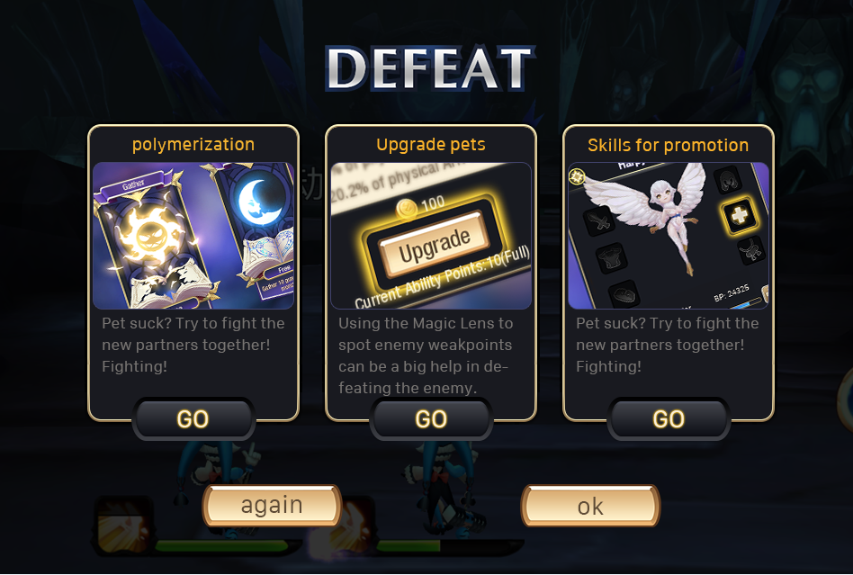
2190
2189
2188

